Folha2
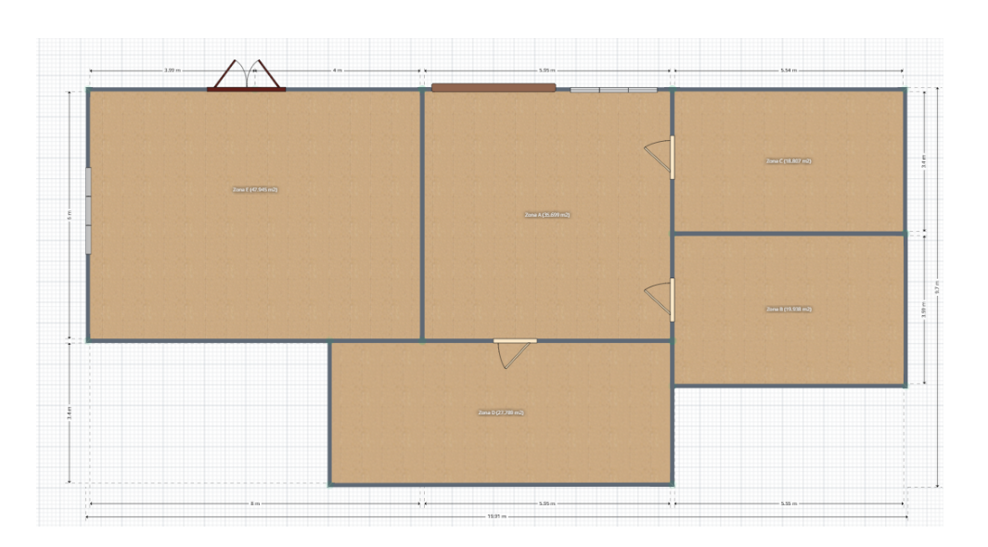
13
12
11
14
30
15
26
25
10
1
24
 |  |  | Nota: Em cima das portas existe parede
Paredes exteriores |  | 1 a 15 |  | Por baixo e por cima das janelas existe parede
29
Zona C
9
Paredes interiores |  | 16 a 24 e 31
32
Zona E
16
Zona A
23
22
Portas | 26 a 29
31
21
Janela | 30 e 32
2
28
Zona B
8

3
17
18
27
19
20
4
7
Zona D
6

5

US06 e US07
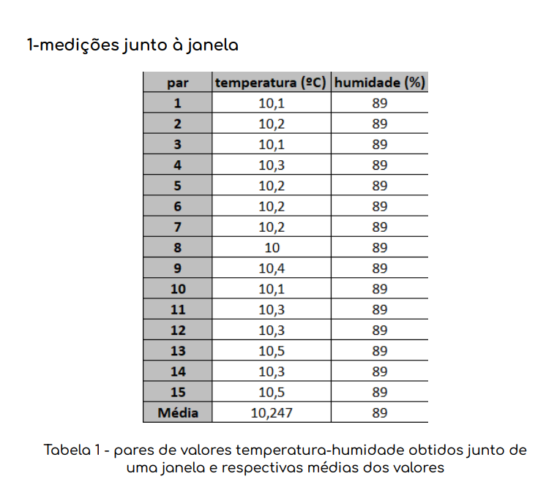
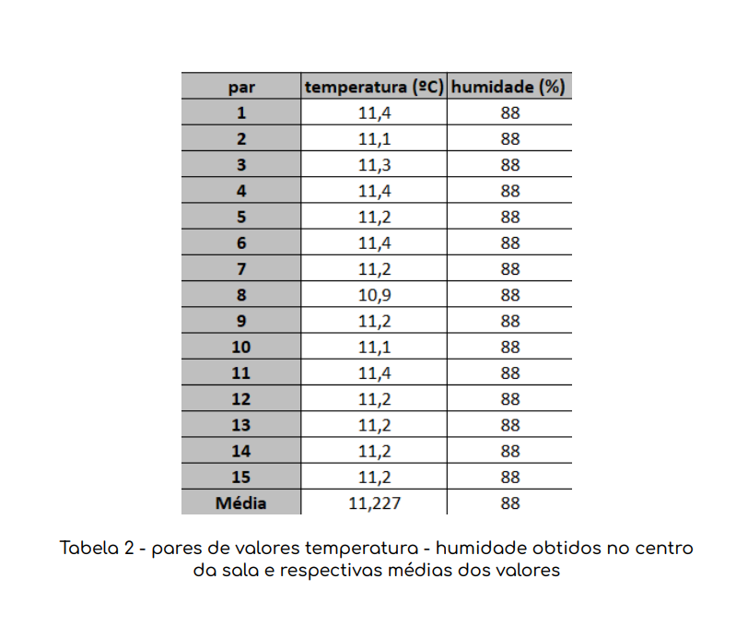
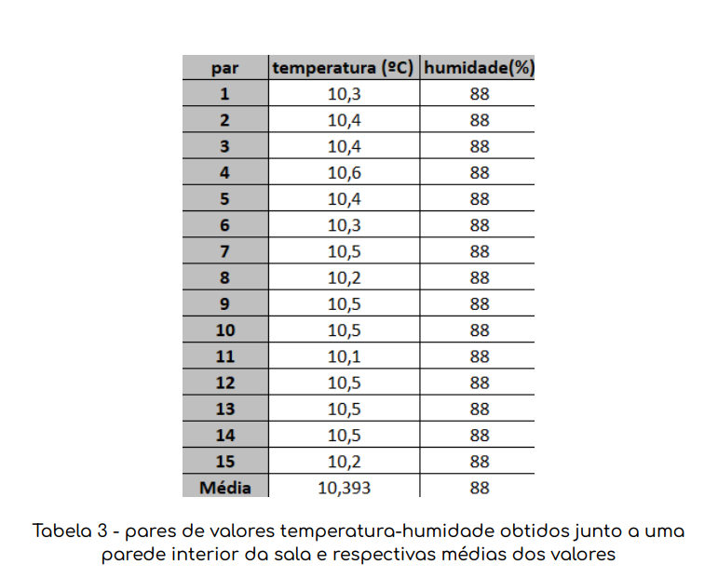
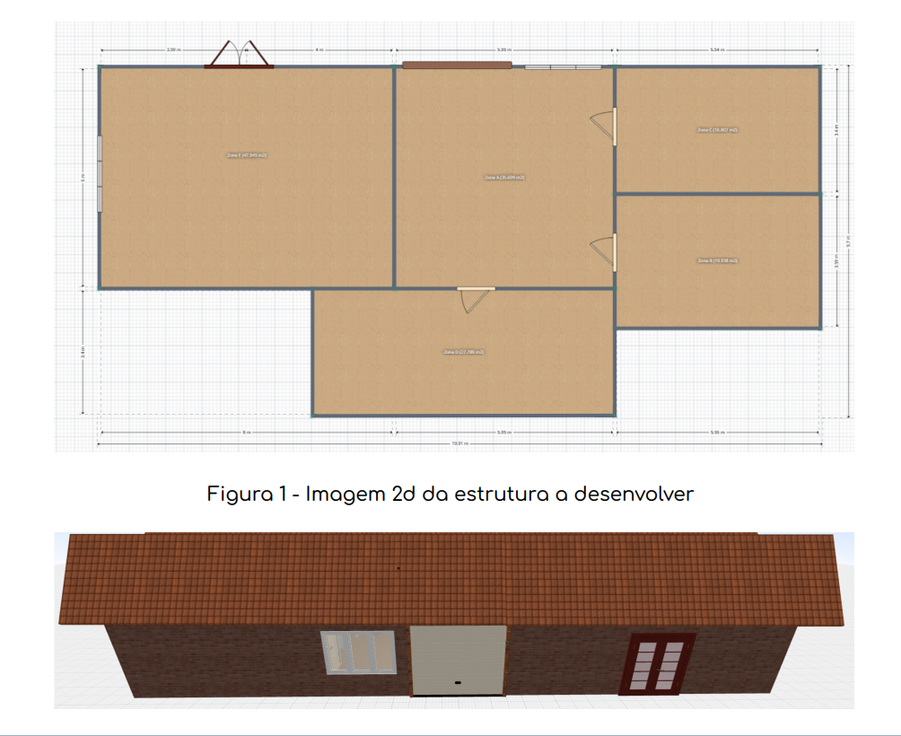
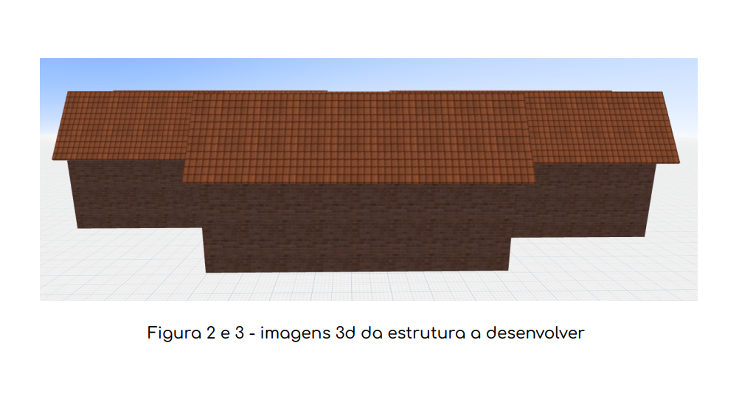
USFA06 e USFA07

Zona A: |  |  |  |  |  | Cálculo da Potência Térmica:

 |  |  |  |  |  | Q=(T ext. - T int)/Rparede
Parede | Resistência | T ext | T int | Potência Térmica | Energia a fornecer
11+12+13 | 0.16025641026 | 20 | 15 | 31.2 | 112320
16 | 0.026041666667 | -5 | 15 | -768 | -2764800 | Temos ainda que: |  | P = E/t
18+19 | 0.031629554656 | 7 | 15 | -252.928 | -910540.8 | Logo: |  | E = P*t
21+31 | 0.10146103896 | -5 | 15 | -197.12 | -709632
23+24 | 0.066773504274 | 0 | 15 | -224.64 | -808704 | t = 60*60 = | 3600

Porta | Resistência | T ext | T int | Potência Térmica | Energia a fornecer
25 | 0.022875816993 | 20 | 15 | 218.57142857 | 786857.14286

Janela | Resistência | T ext | T int | Potência Térmica | Energia a fornecer
30 | 0.0022222222222 | 20 | 15 | 2250 | 8100000

 |  |  | Energia Total Zona A: |  | 3805500.3429

Zona B:

Parede | Resistência | T ext | T int | Potência Térmica | Energia a fornecer
7 | 0.056306306306 | 20 | -5 | 444 | 1598400
8 | 0.08704735376 | 20 | -5 | 287.2 | 1033920
20 | 0.22644927536 | 7 | -5 | 52.992 | 190771.2
21+31 | 0.10146103896 | 15 | -5 | 197.12 | 709632
22 | 0.028153153153 | 0 | -5 | 177.6 | 639360
28 | 0.38287184514 | 15 | -5 | 52.2368 | 188052.48

Porta | Resistência | T ext | T int | Potência Térmica | Energia a fornecer
28 | 0.08909570406 | 15 | -5 | 224.47771429 | 808119.77143

 |  |  | Energia Total Zona B: |  | 5168255.4514

Zona C:

Parede | Resistência | T ext | T int | Potência Térmica | Energia a fornecer
10 | 0.056306306306 | 20 | 0 | 355.2 | 1278720
9 | 0.091911764706 | 20 | 0 | 217.6 | 783360
23+24 | 0.066773504274 | 15 | 0 | 224.64 | 808704
22 | 0.028153153153 | -5 | 0 | -177.6 | -639360
29 | 0.38287184514 | 15 | 0 | 39.1776 | 141039.36

Porta | Resistência | T ext | T int | Potência Térmica | Energia a fornecer
29 | 0.08909570406 | 15 | 0 | 168.35828571 | 606089.82857

 |  |  | Energia Total Zona C: |  | 2978553.1886

Zona D:

Parede | Resistência | T ext | T int | Potência Térmica | Energia a fornecer
4 | 0.091911764706 | 20 | 7 | 141.44 | 509184
6 | 0.11531365314 | 20 | 7 | 112.736 | 405849.6
5 | 0.038249694002 | 20 | 7 | 339.872 | 1223539.2
20 | 0.24481002742 | -5 | 7 | -49.0176 | -176463.36
18+19 | 0.0345437462 | 15 | 7 | 231.5904 | 833725.44
17 | 0.19763533277 | 15 | 7 | 40.478592 | 145722.9312

Porta | Resistência | T ext | T int | Potência Térmica | Energia a fornecer
27 | 0.08909570406 | 15 | 7 | 89.791085714 | 323247.90857

 |  |  | Energia Total Zona D: |  | 3264805.7198

 | Energia a fornecer para as Zonas B, D e C (USFA06): |  |  |  | 11411614.36

Zona E:

Parede | Resistência | T ext | T int | Potência Térmica | Energia a fornecer
14 | 0.091911764706 | 20 | 15 | 54.4 | 195840
15 | 0.12019230769 | 20 | 15 | 41.6 | 149760
1 | 0.1170411985 | 20 | 15 | 42.72 | 153792
2 | 0.10775862069 | 20 | 15 | 46.4 | 167040
3 | 0.054065743945 | 20 | 15 | 92.48 | 332928
16 | 0.028153153153 | -5 | 15 | -710.4 | -2557440
17 | 0.19763533277 | 7 | 15 | -40.478592 | -145722.9312

Porta | Resistência | T ext | T int | Potência Térmica | Energia a fornecer
26 | 0.051214515657 | 20 | 15 | 97.628571429 | 351462.85714

Janela | Resistência | T ext | T int | Potência Térmica | Energia a fornecer
32 | 0.0022222222222 | 20 | 15 | 2250 | 8100000

 |  |  | Energia Total Zona E: |  | 6747659.9259

 | Energia a fornecer a toda a estrutura (USFA07): |  |  |  | 21964774.629

